상품제안서
리엔 비어캔글라스350ml | 상품코드: S24502

 |  |  |  |  |  |  | 02-713-8555 | www.synergygift.co.kr
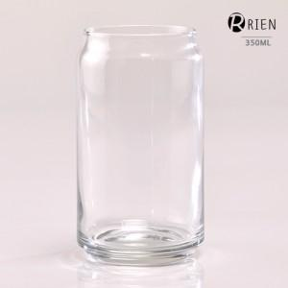

【상세/제작정보】 | 리엔 비어캔글라스350ml<br><br>재 질 : 유리<br>사이즈 : 지름6 * 높이12cm<br>용 량 : 350ml(12온스)<br>원산지 : 중국oem

【인쇄/포장옵션】 | 실크 / 종이케이스

【공급단가】 | 수량 | 100~ | 500~ | 1,000~ | 3,000~ | 5,000~
*VAT별도 | 단가 | 2,580원 | 2,540원 | 2,480원 | 2,380원 | 2,280원

【상품 URL】 | https://www.synergygift.co.kr:443/src/goods_detail.php?gdno=24502

